信用交易
融资融券市场交易数据统计(2026-04-28)

标的证券 | 融资融券余额（亿元） | 融资余额（亿元） | 融券余额（亿元） | 融资买入额（亿元） | 融资融券规模变化（亿元） | 融资余额增幅(‰) | 融券余额增幅(%)
统计数据 | 27,284.37 | 27,002.29 | 197.42 | 2,473.91 | -0.94 | 0.06 | -1.08
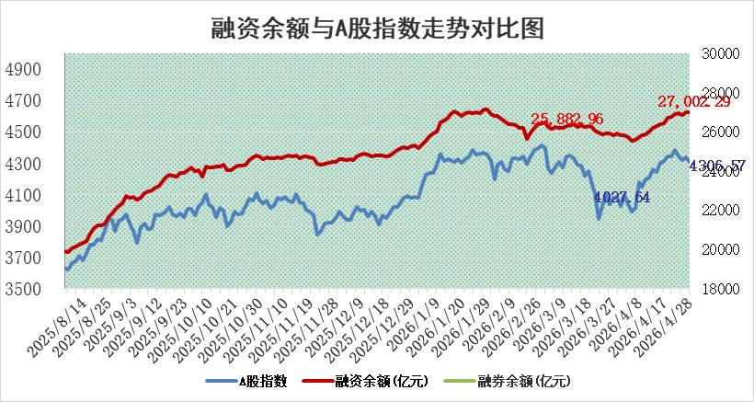

 |  |  |  |  |  |  |  | 305,932,142.23
 |  |  |  |  |  |  |  | 288615228.52
 |  |  |  |  |  |  |  | 288615228.52
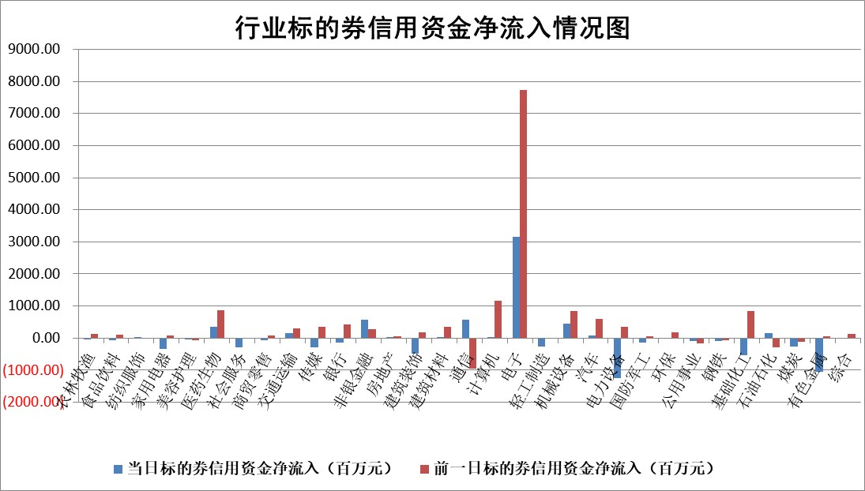

标的基金代码 | 标的基金简称 | 融资余额/市值(%) | 融资余额增幅(%) | 融资买入额/成交金额(%) | （融资余额净增额-融券余额净增额）/市值(‱) | 融券余额降幅(%) | ABS[（融资余额净增额-融券余额净增额）/市值净增额-1](%)
159902 | 华夏中小板ETF | 0.00 | 0.00 | 0.00 | 0.00 | 0.00 | 100.00
159915 | 易方达创业板ETF | 2.37 | 0.68 | 2149.24 | 1.87 | 3.36 | 100.80
159919 | 嘉实沪深300ETF | 1.00 | -0.80 | 1.72 | -0.81 | 0.14 | 99.49
159920 | 华夏恒生ETF | 26.33 | -1.50 | 3.51 | -40.34 | -58.57 | 52.99
159922 | 嘉实中证500ETF | 1.09 | -3.18 | 7.63 | -3.16 | 1.02 | 99.65
159925 | 南方沪深300ETF | 0.18 | -6.82 | 0.35 | -1.15 | 3.54 | 99.08
159928 | 消费ETF | 2.39 | -1.17 | 2.00 | -2.67 | 1.62 | 71.42
159934 | 易方达黄金ETF | 9.66 | -1.99 | 12.96 | -19.61 | 0.00 | 90.13
159939 | 全指信息技术ETF | 0.49 | -20.70 | 181.30 | -10.26 | 38.85 | 95.46
159940 | 全指金融地产ETF | 0.19 | 2.44 | 0.00 | 0.46 | 0.00 | 99.35
159995 | 半导体芯片ETF | 1.28 | 1.76 | 88.23 | 2.66 | 8.71 | 101.18
159997 | 天弘中证电子ETF | 1.17 | -1.27 | 5.80 | -1.49 | 1.15 | 99.31
159998 | 天弘中证计算机主题ETF | 0.90 | 1.31 | 0.09 | 1.17 | 0.00 | 100.48
510050 | 华夏上证50ETF | 2.81 | -0.82 | 42.50 | -3.16 | -4.23 | 99.24
510180 | 华安上证180ETF | 0.34 | 0.00 | 0.63 | 0.15 | 13.89 | 99.21
510880 | 华泰柏瑞红利ETF | 0.45 | 1.97 | 10.11 | 0.83 | -4.08 | 98.07
510900 | 易方达恒生H股ETF | 51.31 | 0.31 | 1.68 | 16.00 | 0.00 | 112.45
511010 | 5年期国债ETF | 1.75 | -0.18 | 0.25 | -0.31 | 0.00 | 100.14
511380 | 可转债及可交换债券ETF | 2.04 | 0.11 | 61.68 | -2.63 | -7.36 | 96.72
512000 | 全指证券ETF | 6.59 | -4.74 | 28.74 | -32.86 | -1.20 | 188.48
512010 | 沪深300医药卫生ETF | 3.35 | -3.31 | 45.17 | -11.64 | -2.18 | 115.50
512070 | 沪深300非银ETF | 2.32 | -2.37 | 355.25 | -5.79 | -27.73 | 116.58
512400 | 南方中证申万有色金属ETF | 1.73 | -1.40 | 2.55 | -2.30 | 3.06 | 99.36
512580 | 广发中证环保产业ETF | 0.25 | 10.52 | 0.32 | 2.39 | 0.00 | 101.64
512660 | 国泰中证军工ETF | 2.24 | 1.52 | 5.87 | 1.12 | -7.33 | 100.56
512800 | 华宝中证银行ETF | 4.54 | -3.00 | 3.42 | -14.12 | -0.62 | 112.74
512980 | 广发中证传媒ETF | 2.68 | -0.51 | 282.95 | -0.39 | 8.89 | 99.76
515030 | 华夏中证新能源汽车ETF | 1.09 | -3.69 | 3.90 | -3.78 | 2.12 | 98.10
515050 | 华夏中证5G通信主题ETF | 0.93 | -2.78 | 8.70 | -1.82 | 2.95 | 99.06
515070 | 华夏中证人工智能ETF | 1.06 | 7.60 | 5.65 | 7.46 | 0.00 | 103.38
标的股票比较指标 |  | 融资余额/流通A股市值(%) | 融资余额增幅(%) | 融资买入额/成交金额(%) | （融资余额净增额-融券余额净增额）/流通A股市值(‱) | 融券余额降幅(%) | ABS[（融资余额净增额-融券余额净增额）/流通A股市值净增额-1](%)
前十名标的个股 |  | 福建水泥 | 天味食品 | 恒工精密 | 恒工精密 | 喜临门 | 探路者
 |  | 天马科技 | 恒工精密 | 海欣股份 | 扬电科技 | 康强电子 | 银龙股份
 |  | 超颖电子 | 拓日新能 | 拓日新能 | 通用电梯 | 煌上煌 | 模塑科技
 |  | 福星股份 | 扬电科技 | 淮河能源 | 美联新材 | 迪生力 | 中钢天源
 |  | 星云股份 | 涛涛车业 | 天味食品 | 江海股份 | 超达装备 | 芯海科技
 |  | 双元科技 | 新乳业 | 海融科技 | 朗特智能 | 元力股份 | 金道科技
 |  | 中新赛克 | 海泰新光 | 罗普特 | 中瑞股份 | 信息发展 | 凯因科技
 |  | 鸿铭股份 | 江南新材 | 佳力奇 | 鑫磊股份 | 汇宇制药 | 芳源股份
 |  | 索辰科技 | 江海股份 | 龙利得 | 美硕科技 | 华星创业 | 大恒科技
 |  | 齐峰新材 | 三达膜 | 通源环境 | 壹连科技 | 京泉华 | 杭齿前进
后十名标的个股 |  | 棕榈股份 | 棕榈股份 | 棕榈股份 | 中国高科 | 探路者 | 探路者
 |  | 喜临门 | 喜临门 | 喜临门 | 棕榈股份 | 银龙股份 | 银龙股份
 |  | 中国高科 | 中国高科 | 中国高科 | 喜临门 | 模塑科技 | 模塑科技
 |  | 臻镭科技 | 九鼎新材 | 信安世纪 | 恒兴新材 | 中钢天源 | 中钢天源
 |  | 亚光科技 | 恒兴新材 | 恒宇信通 | 欧莱新材 | 芯海科技 | 芯海科技
 |  | 山东章鼓 | 永鼎股份 | 天玑科技 | 九鼎新材 | 金道科技 | 金道科技
 |  | 恒信东方 | 欧莱新材 | 洲际油气 | 红四方 | 凯因科技 | 凯因科技
 |  | 司尔特 | 龙蟠科技 | 中路股份 | 德新科技 | 芳源股份 | 芳源股份
 |  | 德邦股份 | 德新科技 | 亿晶光电 | 美新科技 | 大恒科技 | 大恒科技
 |  | 集友股份 | 英科再生 | 柳钢股份 | 龙蟠科技 | 杭齿前进 | 杭齿前进
说明：1.以上普通交易数据和信用交易数据皆以交易日收盘后数据为基准；2.上述标的证券总数据只计算标的证券市场总数据，不包括从标的证券中调出去标的证券数据，所以与交易所公布的总值略有不同； 3.上述行业采用申万一级行业分类；4.以上标的基金和标的个股中比较的6个指标值中：前5个（从左至右）为正向指标，值越大排名越靠前；第6个为逆向指标，值越小，排名越靠前；5.第6个指标中ABS[]表示求绝对值，其主要用于考量信用资金相对净流入对股价相对净变化的贡献程度；6.数据来源：wind，交易所。

 |  |  |  | 证券代码 | 新增融资余额 | 融资买入额 | 融资买入增幅前10
 |  | 1 | 西部建设 | 002302 | 80643953 | 177472374 | 41%
 |  | 2 | 天键股份 | 301383 | 27855096 | 56831811 | 39%
 |  | 3 | 井松智能 | 688251 | 7040854 | 13763946 | 27%
 |  | 4 | 国电电力 | 600795 | 116116226 | 151740647 | 23%
 |  | 5 | 华立科技 | 301011 | 9342856 | 31199107 | 23%
 |  | 6 | 捷邦科技 | 301326 | 9066090 | 22350547 | 22%
 |  | 7 | 海利尔 | 603639 | 19864834 | 35520613 | 20%
 |  | 8 | 华研精机 | 301138 | 7597460 | 13339451 | 16%
 |  | 9 | 鹏辉能源 | 300438 | 83773067 | 304558811 | 16%
 |  | 10 | 建科股份 | 301115 | 7106455 | 29879412 | 15%

